Sheet1
北京探路者户外用品股份有限公司核价单
款式图 | 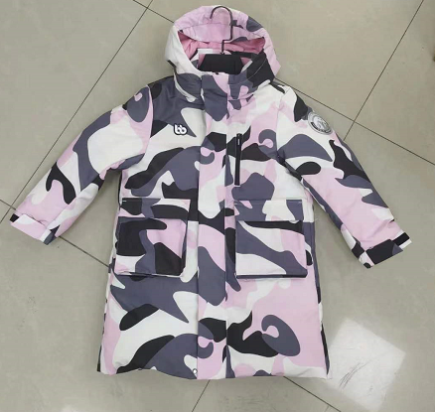 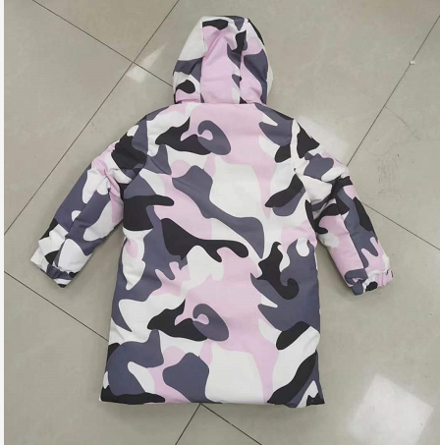 贴上正反面款式图、或者照片 |  |  |  |  | 款式名称： | 长款羽绒服 |  | 渠道： | 线下 | 开发季： | 冬季 | 生产工厂： | 周口金诺
 |  |  |  |  |  | 成衣编号： | XXX |  | 品牌： | 巴拉巴拉 | 开发类型： |  | 生产数量： | 39500
 |  |  |  |  |  | 设计师： | XXX |  | 事业部： |  | 开发工厂： | 浙江金诺 | 审核日期：
 |  |  |  |  |  | 开发员： | XXX |  | 系列： |  | 制单日期：
 | 物 料 信 息 |  |  |  |  |  |  |  | 采 购 信 息
序号 | 物料类型 | 物料名称 | 物料编号 | 成分 | 应用部位 | 规格1（面料可裁幅宽、辅料型号等） | 规格2（面料克重、辅料长度等） | 单位 | 单耗 | 损耗 | 单价 | 金额(元) | 费用占比 | 供应商
1 | 面料 | 30S涤短纤横纹贴膜满印 | 213253135LP202 | 100%聚酯纤维 | 大身 | 1.44 | 195G | 米 | 2.180 | 100% | 18.50 | ¥40.33 | 21.23%
 | 里料 | 320T涤丝纺 | 213251201AD | 100%聚酯纤维 | 里布 | 1.44 | 75G | 米 | 1.290 | 100% | 4.80 | ¥6.19 | 3.26%
 | 羽绒 | 80%白绒 | 228019001 |  | 大身 |  |  |  | 0.220 | 100% | 260.00 | ¥57.20 | 30.12%
2 | 辅料 | 棉花、扣子、袖标 |  |  |  |  |  |  | 1.000 | 100% | 4.85 | ¥4.85 | 2.55%
3 | 拉链 | 3#尼龙、5#玉米牙 |  |  |  |  |  |  | 2.000 | 100% | 2.18 | ¥4.36 | 2.30%
4 | 吊牌及包装 |  |  |  |  |  |  |  | 1.000 | 100% | 1.85 | ¥1.85 | 0.97%
5 | 厂供物料 |  |  |  |  |  |  |  | 1.000 | 103% | 5.00 | ¥5.15 | 2.71%
6 | OEM款式 | LOP价格(直接人工+税金+利润+运费) |  |  |  |  |  |  | 1.000 | 100% | 70.00 | ¥70.00 | 36.86%
7 | 最低起订量 |  |  |  |  |  |  |  |  |  |  | ¥189.93

 |  |  |  |  |  |  |  |  |  |  | 5.0000000
 | 行数可自行添加；LOP按照5000-7999件的订单量计算。 运费参考：仓库地点天津、太仓各占一半. 物料类型一列可更改内容。

